AIO
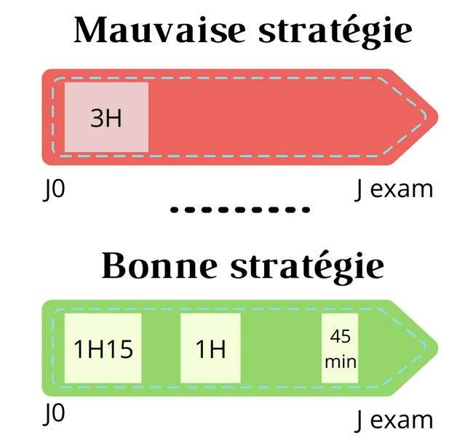
📊 YOUR PROGRESS [S8]
Started | 1 | Today's : | 2026-02-10
To view | 90 | Time Left | 116 days left | 116
Total Lessons: | 91 |  |  |  | “J’ai essayé la méthode des J avec
 |  |  |  |  | J0, J2, J5, J12, J21 et J30
 |  |  |  |  | J0, J2, J6, J15, +J15
 |  |  |  |  | J0 J1/2 J3 J7 J15 J30 | +j15
 |  |  |  |  | JUST KEEP ON REPEATING J15 AFTER and chose level 3
 |  |  |  |  | J0 J2 J5 J14
 |  |  |  |  | J0 J3 J10 J30

